상품제안서
카페커피 실버 304 이중 스텐텀블러 450ml | 상품코드: S23982

 |  |  |  |  |  |  | 02-713-8555 | www.synergygift.co.kr
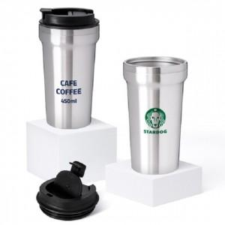

【상세/제작정보】 | ★ 최고급 스텐리스스틸 304 ! ★ 납성분,철가루 NO ★ 인쇄비는 추가 됩니다. ★ 레이저인쇄 가능합니다.

【인쇄/포장옵션】 | 실크, 레이저 / 포장지포장

【공급단가】 | 수량 | 100~ | 300~ | 500~ | 1,000~ | 3,000~
*VAT별도 | 단가 | 3,510원 | 3,450원 | 3,370원 | 3,240원 | 3,100원

【상품 URL】 | https://www.synergygift.co.kr:443/src/goods_detail.php?gdno=23982

